Produkcja_Amoniaku
Typical structure used for demand technologies
 |  |  |  |  |  |  |  |  |  |  |  |  | 2.53

~FI_T:DEMAND
CommName | PL~2023 | PL~2030
*Jednostka | Wartość roczna zapotrzebowania [kton] |  |  |  |  |  |  |  |  |  |  |  |  |  |  |  |  |  |  |  |  | 29 GJ na tonę amoniaku
IND_IAM | 1.36 | 0.67
IND_IAMG | 0.00 | 0.67
 |  |  |  |  |  |  |  |  |  |  |  |  |  |  |  |  |  |  |  |  |  | 30 | GJ/t
 |  |  |  |  |  |  |  |  |  |  |  |  |  |  |  |  | 37 |  | 0 |  |  | 30 | PJ/Mt
Base-year technologies for ammonia production
~FI_T |  |  |  |  |  |  |  |  |  |  |  |  |  |  |  |  |  |  |  |  |  | 0.03
End-Use | TechName | TechDesc | Comm-IN | Comm-OUT | Input | Input~2030 | Output | Output~2030 | SHARE-O~2023 | SHARE-O~2030 | SHARE-O~2035 | Stock | Stock~2050 | Cap2ACT | ACT_BND~FX |  | FIXOM | VAROM |  | 0
\I: Unit |  |  |  |  |  |  |  |  |  |  |  | Mt | Mt |  | Mt |  | Eur/ton
 | IND_IAM_PULAWY | IAM.Standard Production.00. |  |  |  |  |  |  |  |  |  | 1.2375 | 1.2375 | 1 | 0.637395
 |  |  | ELC_IND_PULAWY |  | 3 | 3
 |  |  | HT_ECP_PULAWY |  | 3 | 3
 |  |  | IND_NAT_GAS |  | 28 | 14
 |  |  | IND_H2G_GRID
 |  |  | IND_H2G_TRUCK
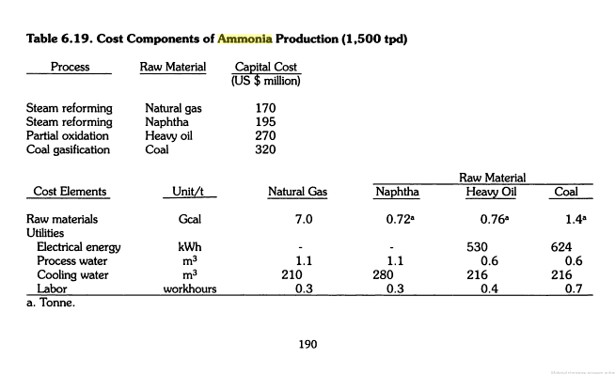
 |  |  | IND_H2G_LOCAL |  |  | 0.09
 |  |  |  | IND_IAM |  |  |  |  | 1 | 0.5
 |  |  |  | IND_IAMG |  |  |  |  | 0 | 0.5
 |  |  |  | IND_CO2_PRC_PULAWY |  |  | 1000 | 500
 | IND_IAM_POLICE | IAM.Standard Production.00. |  |  |  |  |  |  |  |  |  | 0.5775 | 0.5775 | 1 | 0.31218
 |  |  | ELC_IND_POLICE |  | 3 | 3
 |  |  | HT_ECP_POLICE |  | 3 | 3
 |  |  | IND_NAT_GAS |  | 28 | 14
 |  |  | IND_H2G_GRID
 |  |  | IND_H2G_TRUCK
 |  |  | IND_H2G_LOCAL |  |  | 0.09
 |  |  |  | IND_IAM |  |  |  |  | 1 | 0.5
 |  |  |  | IND_IAMG |  |  |  |  | 0 | 0.5
 |  |  |  | IND_CO2_PRC |  |  | 1000 | 500
 | IND_IAM_ANWIL
 |  |  | ELC_IND_ANWIL |  | 3 | 3 |  |  |  |  |  | 0.50765 | 0.50765 | 1 | 0.24882
 |  |  | HT_ECP_ANWIL |  | 3 | 3
 |  |  | IND_NAT_GAS |  | 28 | 14
 |  |  | IND_H2G_GRID
 |  |  | IND_H2G_TRUCK
 |  |  | IND_H2G_LOCAL |  |  | 0.09
 |  |  |  | IND_IAM |  |  |  |  | 1 | 0.5
 |  |  |  | IND_IAMG |  |  |  |  | 0 | 0.5
 |  |  |  | IND_CO2_PRC |  |  | 1000 | 500
 | IND_IAM_TARNOW |  |  |  |  |  |  |  |  |  |  | 0.2783 | 0.2783 | 1 | 0.150315
 |  |  | ELC_IND_TARNOW |  | 3 | 3
 |  |  | HT_ECP_TARNOW |  | 3 | 3
 |  |  | IND_NAT_GAS |  | 28 | 14
 |  |  | IND_H2G_GRID |  |  |  |  |  |  |  |  |  |  |  |  |  |  |  |  | Porównanie
 |  |  | IND_H2G_TRUCK |  |  |  |  |  |  |  |  |  |  |  |  |  |  |  |  | Gaz ziemny: ~30 GJ/t (≈ 90% energii całkowitej).
 |  |  | IND_H2G_LOCAL |  |  | 0.09 |  |  |  |  |  |  |  |  |  |  |  |  |  | Energia elektryczna: ~3 GJ/t (≈ 10% energii całkowitej).
 |  |  |  | IND_IAM |  |  |  |  | 1 | 0.5
 |  |  |  | IND_IAMG |  |  |  |  | 0 | 0.5 |  |  |  |  |  |  |  |  |  | Podsumowanie (na 1 tonę NH₃)
 |  |  |  | IND_CO2_PRC |  |  | 1000 | 500
 | IND_IAM_KEDZIERZYN |  |  |  |  |  |  |  |  |  |  | 0.02046 | 0.02046 | 1 | 0.015235
 |  |  | ELC_IND_KEDZIERZYN |  | 3 | 3 |  |  |  |  |  |  |  |  |  |  |  |  |  | Gaz ziemny: ~28–35 GJ (~900 Nm³)
 |  |  | HT_ECP_KEDZIERZYN |  | 3 | 3
 |  |  | IND_NAT_GAS |  | 28 | 14 |  |  |  |  |  |  |  |  |  |  |  |  |  | Energia elektryczna: ~0,6–1,0 MWh (2–3,5 GJ)
 |  |  | IND_H2G_GRID
 |  |  | IND_H2G_TRUCK |  |  |  |  |  |  |  |  |  |  |  |  |  |  |  |  | Ciepło (para z elektrociepłowni): ~3–4 GJ (1,2–1,5 t pary)
 |  |  | IND_H2G_LOCAL |  |  | 0.09
 |  |  |  | IND_IAM |  |  |  |  | 1 | 0.5
 |  |  |  | IND_IAMG |  |  |  |  | 0 | 0.5
 |  |  |  | IND_CO2_PRC |  |  | 1000 | 500

 |  |  |  |  |  |  |  |  |  |  |  |  |  |  |  |  |  |  |  |  |  |  |  | ELC_IND_PULAWY

 |  | IAM.Standard Production.00. | ELC_IND_FIN_TARNOW |  | 0.5 |  |  |  |  |  |  | 0 |  | 0.5 | 0
 |  |  | #REF! |  | 28
 |  |  |  | IND_IAM |  |  | 1
 |  | IAM.Standard Production.00. | ELC_IND_FIN_ANWIL |  | 0.5 |  |  |  |  |  |  | 0 |  | 0.5 | 0
 |  |  | #REF! |  | 28
 |  |  |  | IND_IAM |  |  | 1
 | IAM.Standard Production.00. | ELC_IND_FIN_KEDZIERZYN |  | 0.5 |  |  | 0 |  |  |  |  |  | 0.6 | 0
 |  | #REF! |  | 28
 |  | H2

NOWE
gaz |  |  |  | Naklady Inwestycje |  |  |  |  |  |  |  | 5,5 t
wegiel | Wodor | Amoniak |  | Naklady Inwestycje

 |  |  |  |  |  |  |  |  |  |  |  |  |  |  |  |  |  |  |  |  | LHV | 37 | MJ/m3
 |  |  |  |  |  |  |  |  |  |  |  |  |  |  |  |  |  |  |  |  |  | 4.1868 | J/cal

 |  |  |  |  |  |  |  |  |  |  |  |  |  |  |  |  |  |  |  |  |  | 7 | 29.3076
Wyroby | Jednostka | 2004 | 2005 | 2006 | 2007 |  | 2008 |  |  |  |  | 2009 |  |  |  | 2010 | 2011 | 2012 |  |  |  | 1.4
Amoniak gazowy syntetyczny | tys.t | 1090.3 | 1132.4 | 1110.7 | 1414.2 |  | 1081.6 |  |  |  |  | 1003.7 |  |  |  | 990.3 | 1172.8 | 1268.8 |  |  |  | 24 | 33.6
Amoniak ciekły syntetyczny | tys.t | 1314.3 | 1385.7 | 1324.7 | 1203 |  | 1307.7 |  |  |  |  | 997.7 |  |  |  | 1069.6 | 1154.2 | 1257.2
Nawozy azotowe | tys.t | 1624.7 | 1729 | 1706 | 1964 |  | 1681 |  |  |  |  | 1503 |  |  |  | 1588.8 | 1768 | 1875

 |  |  |  |  |  |  |  |  |  |  |  |  |  |  |  | 2059.9 | 2327 | 2526

2004 | 2404.6
2005 | 2518.1
2006 | 2435.4
2007 | 2617.2
2008 | 2389.3
2009 | 2001.4
2010 | 2059.9
2011 | 2327
2012 | 2526
 |  |  |  |  |  |  |  |  |  |  |  |  |  |  |  |  |  | 2.526

 |  | 2004 | 2005 | 2006 | 2007 |  | 2008 |  |  |  |  | 2009 |  |  |  | 2010 | 2011 | 2012
 |  | 2404.6 | 2518.1 | 2435.4 | 2617.2 |  | 2389.3 |  |  |  |  | 2001.4 |  |  |  | 2059.9 | 2327 | 2526

Dane
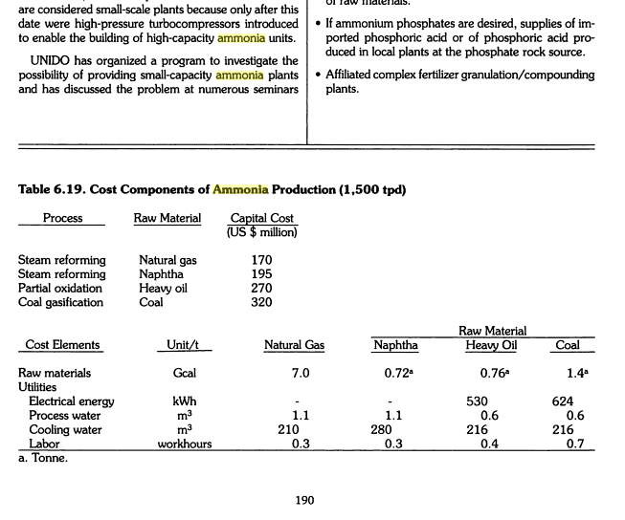
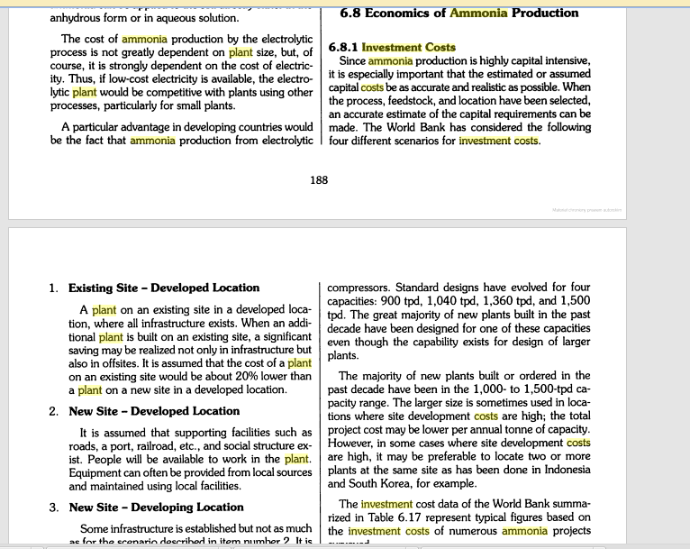
http://books.google.pl/books?id=qPkoOU4BvEsC&pg=PA189&lpg=PA189&dq=investment+costs+ammonia+plant&source=bl&ots=dHHKClYgTT&sig=YxWMIwYekMz0Y2pUuT7-mkUAn8w&hl=pl&sa=X&ei=uWNjU7oMpKHsBuS-gbgC&ved=0CD4Q6AEwAg#v=onepage&q=investment%20costs%20ammonia%20plant&f=false


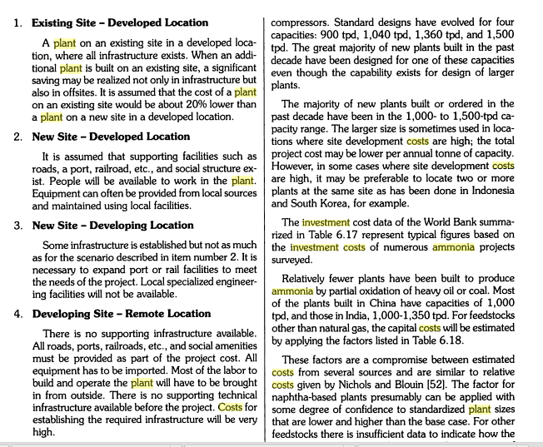

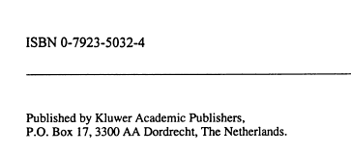

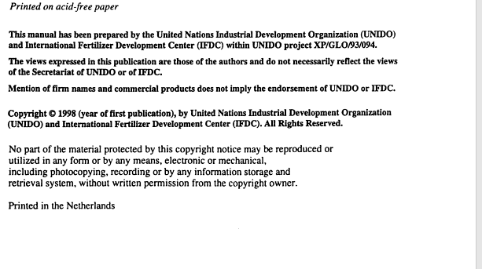

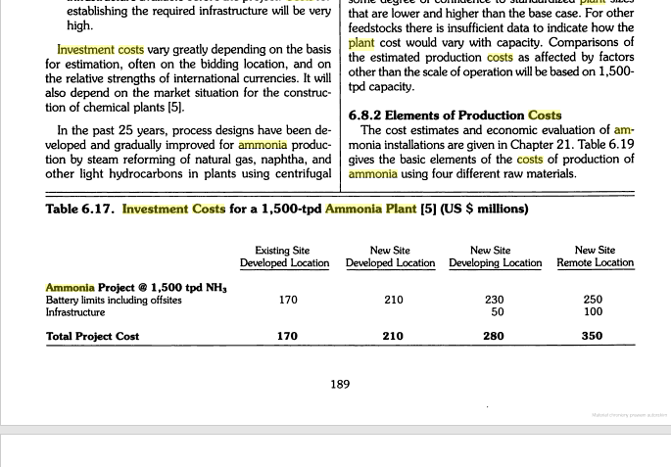

 | tpd | 1500
 | tpy | 547.5

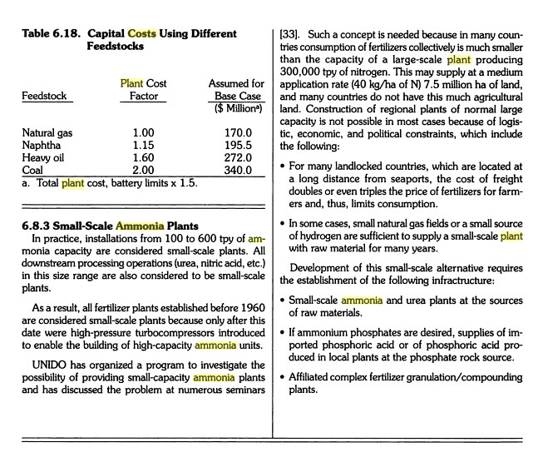

 |  |  | H | 3
 |  |  | NH3 | 15
 |  |  |  | x5

 |  |  | 110 | 550

